Sheet1
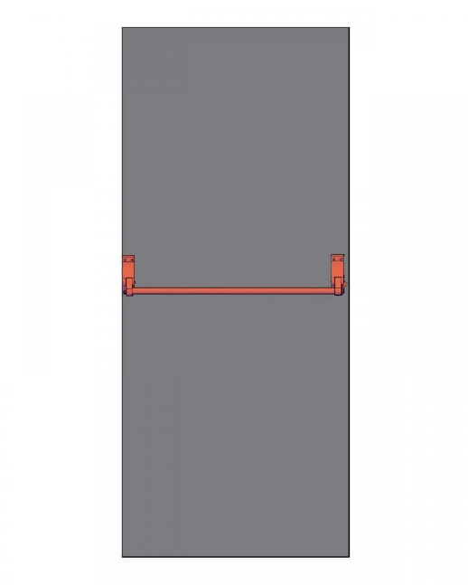
დანართი №1

ცეცხლგამძლე კარის მინიმალური მახასიათებლები
რაოდენობა | 48 ცალი
ლითონის კარის მოდელი (არსებობის შემთხვევაში) | -----------
ცეცხლმედეგობა | 90 წთ
ლითონის კარების ზომა | 220 სმ x 100 სმ
ლითონის ფურცელი მოთუთიებული - კარისთვის | 1.2
კარის სისქე | 65 მმ
ლითონის ფურცელი ცივადნაგლინი - ჩარჩოსთვის | 1.8 მმ
ლითონის ფურცელი ცივადნაგლინი - კარის არმირება | 1.8 მმ
კარის დათბუნება | ქვაბამბა ტექნოლაითი 1200*600*50
საღებავი | თერმული ღებვით
რეზინა | შემამჭიდროვებელი რეზინა
ანჯამა(პეტლი) | 2 ცალი, 25/140 მმ

ერთეულის ღირებულება:
ცეცხლგამძლე კარის(საკეტით) მიწოდება
მონტაჟი

ფასი მოცემული უნდა იყოს დღგ-ს ჩათვლით

მიწოდების ვადა | ---- დღე

